消息
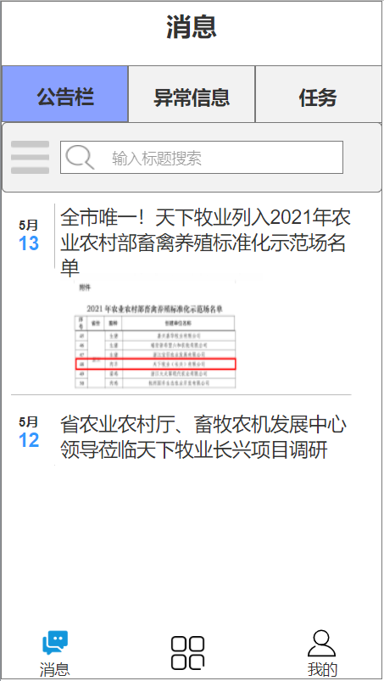
1 | 通知公告
 | 画面： | 动作逻辑
 |  | 1 | 下拉刷新加载更多
 |  | 2 | 标题输入筛选
 |  | 3 | 点击查看通知详情

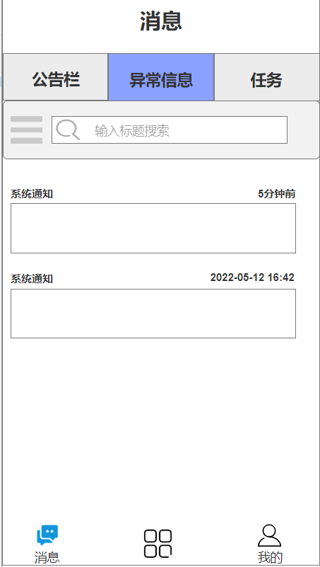
2 | 异常信息
 | 画面： | 动作逻辑 |  |  | api
 |  | 1 | 下拉刷新加载更多 |  | 1 | 异常信息列表
 |  | 2 | 标题输入筛选 |  |  | api_org_queslist
 |  | 3 | 点击查看通知详情 |  |  | 参数：
 |  |  | 上传处理结果照片 (可选) |  |  | uid
 |  |  | 填写处理结果（文字），标记为已处理 |  |  | org_id
 |  |  |  |  |  | 返回：
 |  |  |  |  |  | [
 |  |  |  |  |  | {
 |  |  |  |  |  |  | title:'',
 |  |  |  |  |  |  | time:'',
 |  |  |  |  |  |  | time_fmt:'',
 |  |  |  |  |  |  | content:''
 |  |  |  |  |  | }
 |  |  |  |  |  | …

 |  |  |  |  |  | ]

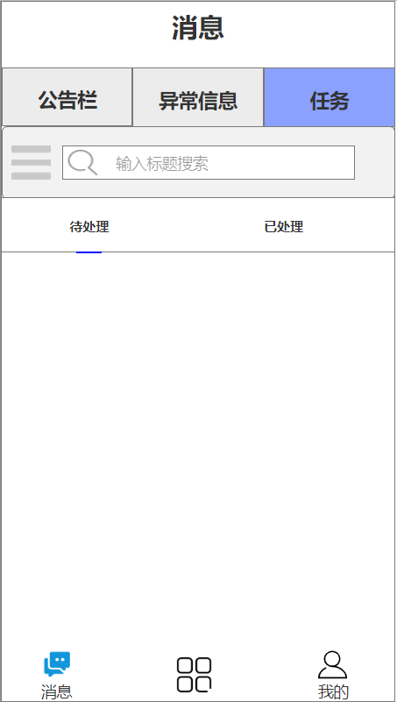
3 | 任务信息
 | 画面： | 动作逻辑
 |  | 1 | 下拉刷新加载更多
 |  | 2 | 标题输入筛选
 |  | 3 | 点击待处理和已处理切换帅选条件
 |  | 4 | 点击查看任务详情
 |  |  | 填写完成进度百分比

 |  | 列表显示要素： |  | 样例数据：
 |  |  | 任务类型 | 清扫消毒
 |  |  | 发布时间 | 2022-5-12 9:18:03
 |  |  | 完成情况 | 0%
 |  |  | 状态 | 未完成
 |  |  | 完成时间 | -

 |  |  |  | 喂养计划
 |  |  |  | 2022-5-12 6:05:30
 |  |  |  | 35%
 |  |  |  | -

 |  |  |  | 繁育计划
 |  |  |  | 2022-5-10 13:58:45
 |  |  |  | 100%
 |  |  |  | 2022-5-11 12:03:03

工作台
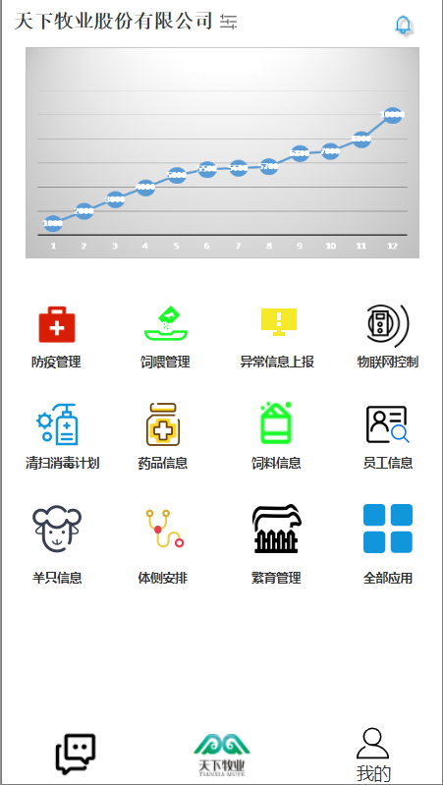
1 | 工作台主页
 |  |  |  |  |  |  |  |  | 动作内容说明
 |  |  |  |  |  |  |  |  | 1 | 顶部切换所属公司
 |  |  |  |  |  |  |  |  | 2 | 顶部新消息未读件数提醒
 |  |  |  |  |  |  |  |  | 3 | 轮播图表 | （存栏趋势图，饲料库存趋势图）
 |  |  |  |  |  |  |  |  | 4 | 功能按钮 按账户权限显示可用按钮
 |  |  |  |  |  |  |  |  | 5 | 底部图标可根据当前公司切换

 |  |  |  |  |  |  |  |  | api接口：
 |  |  |  |  |  |  |  |  | 1 | 所属公司列表
 |  |  |  |  |  |  |  |  |  | api_user_orglist
 |  |  |  |  |  |  |  |  |  | 参数：
 |  |  |  |  |  |  |  |  |  | uid | 用户ID

 |  |  |  |  |  |  |  |  |  | 返回
 |  |  |  |  |  |  |  |  |  | {
 |  |  |  |  |  |  |  |  |  | code:0,
 |  |  |  |  |  |  |  |  |  | list:[
 |  |  |  |  |  |  |  |  |  |  | {
 |  |  |  |  |  |  |  |  |  |  | org_id: 1,
 |  |  |  |  |  |  |  |  |  |  | org_name:'XXXX公司'
 |  |  |  |  |  |  |  |  |  |  | org_ico:'http://www.www.com/img/abc.png'
 |  |  |  |  |  |  |  |  |  |  | }
 |  |  |  |  |  |  |  |  |  |  | …

 |  |  |  |  |  |  |  |  |  | ]
 |  |  |  |  |  |  |  |  |  | }

 |  |  |  |  |  |  |  |  | 2 | 图表数据
 |  |  |  |  |  |  |  |  |  | api_chart_swipe1
 |  |  |  |  |  |  |  |  |  | api_chart_swipe2

 |  |  |  |  |  |  |  |  | 3 | 用户功能列表
 |  |  |  |  |  |  |  |  |  | api_user_cmdlist

2 | 防疫管理

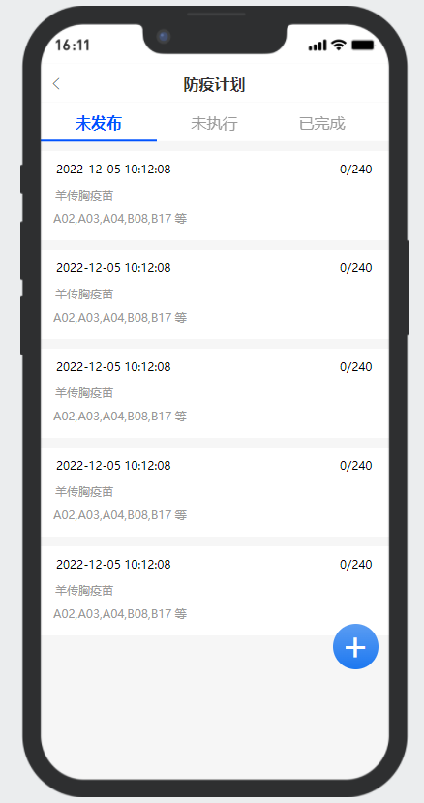
 | 列表： | < | 防疫计划
 |  | 未发布 |  | 未执行 |  | 已完成

 |  | 2022-12-05 10:12:08 |  |  |  |  |  |  | 计划制定时间 或者 计划发布时间 或者 计划完成时间
 |  | 羊传胸疫苗 |  |  |  | 0/240 |  |  | 疫苗名称 |  | 已注册羊数/总羊数
 |  | A02,A03,A04,B08,B17 等 |  |  |  |  |  |  | 计划注射疫苗的栋号信息，最多显示前5栋

 |  |  |  |  |  |  |  |  |  |  |  |  | api接口：
 |  | 2022-12-05 10:12:08 |  |  |  |  |  |  |  |  |  |  | 1 | 计划列表
 |  | 羊传胸疫苗 |  |  |  | 0/240 |  |  |  |  |  |  |  | api_vanc_planlist
 |  | A02,A03,A04,B08,B17 等
 |  |  |  |  |  |  |  |  |  |  |  |  |  | 参数：
 |  |  |  |  |  |  |  |  |  |  |  |  |  | org_id
 |  | 2022-12-05 10:12:08 |  |  |  |  |  |  |  |  |  |  |  | uid
 |  | 羊传胸疫苗 |  |  |  | 0/240
 |  | A02,A03,A04,B08,B17 等

 |  | 2022-12-05 10:12:08
 |  | 羊传胸疫苗 |  |  |  | 0/240
 |  | A02,A03,A04,B08,B17 等

 |  | 2022-12-05 10:12:08
 |  | 羊传胸疫苗 |  |  |  | 0/240
 |  | A02,A03,A04,B08,B17 等
 |  |  |  |  |  |  | + |  | 悬浮圆形加号 用于跳转 添加计划页面

 |  | 2022-12-05 10:12:08
 |  | 羊传胸疫苗 |  |  |  | 0/240
 |  | A02,A03,A04,B08,B17 等

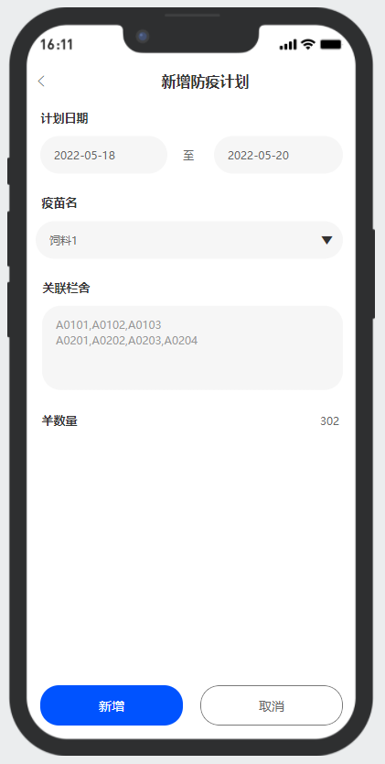
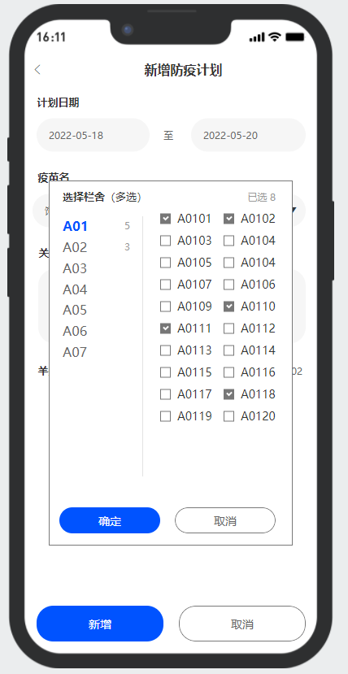
 | 新增计划 | < | 新增防疫计划
 |  | 计划日期 | 2022-05-12 至 2022-05-14 |  |  |  |  |  | 工作计划起始日期 |  |  |  | api接口：
 |  |  |  |  |  |  |  |  |  |  |  |  | 1 | 新增防疫计划
 |  | 疫苗名称 |  |  | ▼ |  |  |  | 疫苗种类下拉框 |  |  |  |  | api_vanc_update
 |  |  |  |  |  |  |  |  |  |  |  |  |  | 参数
 |  | 关联羊舍 | A01 |  |  |  |  |  | 选择对象栋号和栏舍号 |  |  |  |  | uid
 |  |  | A0101,A0102,A0103 |  |  |  |  |  |  | 选择栋号和栏舍号的方式可以再商量 |  |  |  | org_id
 |  |  |  |  |  |  |  |  |  | 栋号A01-A29 B01-B25 C01-C13 |  |  |  | plan_id | 新建时空值
 |  |  | A02 |  |  |  |  |  |  | 栏舍号 A0101-A0148 B0101-B0148 … |  |  |  | plan_date_f
 |  |  | A0101,A0102,A0103,A0104….. |  |  |  |  |  |  |  |  |  |  | plan_date_t
 |  |  |  |  |  |  |  |  |  |  |  |  |  | vanc_name
 |  |  |  |  |  |  |  |  |  |  |  |  |  | rooms | 栋号 | 逗号分割
 |  |  |  |  |  |  |  |  |  |  |  |  |  | hutchs | 栏舍号 | 逗号分割

 |  |  |  |  |  |  |  |  |  |  |  |  | 2 | 用户管理栏舍
 |  |  |  |  |  |  |  |  |  |  |  |  |  | api_user_hutchs
 |  |  |  |  |  |  |  |  |  |  |  |  |  | 参数：
 |  |  |  |  |  |  |  |  |  |  |  |  |  | uid

 |  |  |  |  |  |  |  |  |  |  |  |  |  | 结果：
 |  |  |  |  |  |  |  |  |  |  |  |  |  | 栋号，栏舍号列表 ，栏舍中养只数量

 |  | 羊数量 | 203 |  |  |  |  |  | 羊舍选取后关联显示羊总数

 |  |  | 提交 |  |  | 取消 |  |  | 未发布之前可以修改。其他情况无法修改

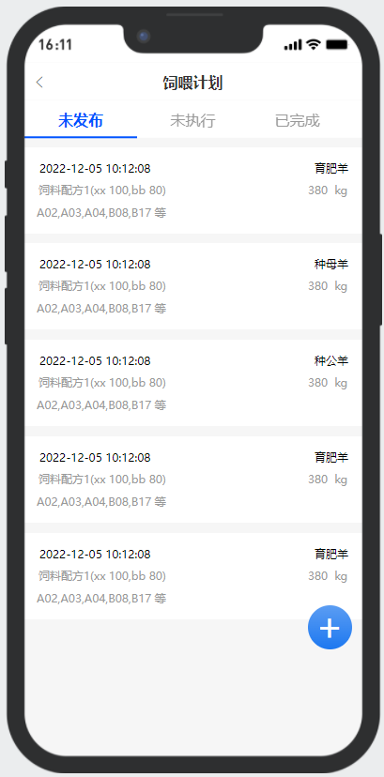
3 | 饲喂管理
 | 列表： | < | 饲喂计划
 |  | 未发布 |  | 未执行 |  | 已完成

 |  | 2022-12-05 10:12:08 |  |  |  | 育肥羊 |  |  | 计划制定时间 或者 计划发布时间 或者 计划完成时间
 |  | 饲料配方1(xx 100,bb 80) |  |  |  | 380 | kg |  | 疫苗名称 |  | 已注册羊数/总羊数
 |  | A02,A03,A04,B08,B17 等 |  |  |  |  |  |  | 计划注射疫苗的栋号信息，最多显示前5栋

 |  |  |  |  |  |  |  |  |  |  |  |  | api接口：
 |  | 2022-12-05 10:12:08 |  |  |  | 种母羊 |  |  |  |  |  |  | 1 | 计划列表
 |  | 饲料配方1(xx 100,bb 80) |  |  |  | 380 | kg |  |  |  |  |  |  | api_feed_planlist
 |  | A02,A03,A04,B08,B17 等
 |  |  |  |  |  |  |  |  |  |  |  |  |  | 参数：
 |  |  |  |  |  |  |  |  |  |  |  |  |  | org_id
 |  | 2022-12-05 10:12:08 |  |  |  | 种公羊 |  |  |  |  |  |  |  | uid
 |  | 饲料配方1(xx 100,bb 80) |  |  |  | 380 | kg
 |  | A02,A03,A04,B08,B17 等

 |  | 2022-12-05 10:12:08 |  |  |  | 育肥羊
 |  | 饲料配方1(xx 100,bb 80) |  |  |  | 380 | kg
 |  | A02,A03,A04,B08,B17 等

 |  | 2022-12-05 10:12:08 |  |  |  | 育肥羊
 |  | 饲料配方1(xx 100,bb 80) |  |  |  | 380 | kg
 |  | A02,A03,A04,B08,B17 等
 |  |  |  |  |  |  | + |  | 悬浮圆形加号 用于跳转 添加计划页面

 |  | 2022-12-05 10:12:08
 |  | 羊传胸疫苗 |  |  |  | 0/240
 |  | A02,A03,A04,B08,B17 等

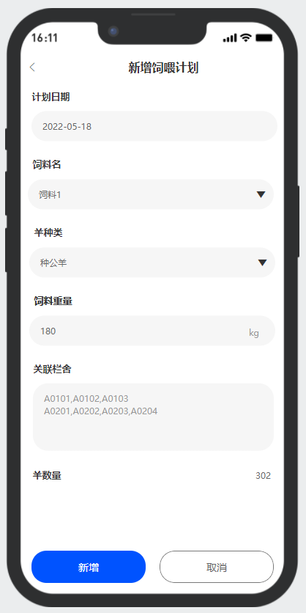
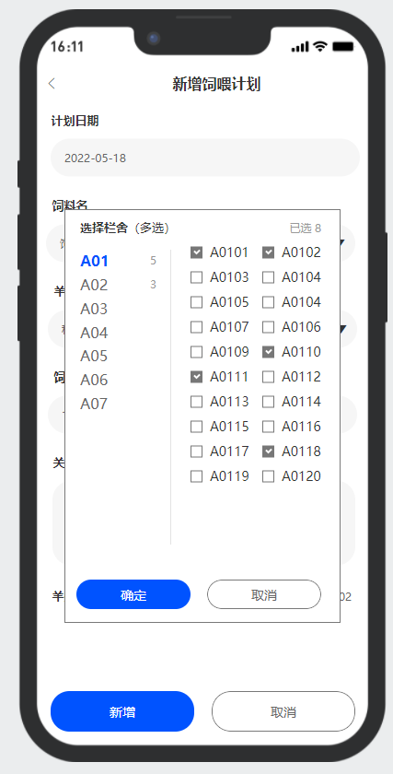
 | 新增计划 | < | 新增饲喂计划
 |  | 计划日期 | 2022-05-18 |  |  |  |  |  | 工作计划日期 |  |  |  | api接口：
 |  |  |  |  |  |  |  |  |  |  |  |  | 1 | 新增防疫计划
 |  | 饲料名 |  |  | ▼ |  |  |  | 饲料名称下拉框 |  |  |  |  | api_feed_update
 |  |  |  |  |  |  |  |  |  |  |  |  |  | 参数
 |  | 羊种类 |  |  | ▼ |  |  |  | 种公羊，种母羊，基础母羊，育肥羊 |  |  |  |  | uid
 |  |  |  |  |  |  |  |  |  |  |  |  |  | org_id
 |  | 饲料重量 |  |  |  | kg |  |  |  |  |  |  |  | plan_id | 新建时空值
 |  |  |  |  |  |  |  |  |  |  |  |  |  | plan_date
 |  |  |  |  |  |  |  |  |  |  |  |  |  | feed_type_id | 饲料种类
 |  | 关联羊舍 | A01 |  |  |  |  |  | 选择对象栋号和栏舍号 |  |  |  |  | sheep_type | 羊类型
 |  |  | A0101,A0102,A0103 |  |  |  |  |  |  | 选择栋号和栏舍号的方式可以再商量 |  |  |  | weight | 重量
 |  |  |  |  |  |  |  |  |  | 栋号A01-A29 B01-B25 C01-C13 |  |  |  | rooms | 栋号
 |  |  | A02 |  |  |  |  |  |  | 栏舍号 A0101-A0148 B0101-B0148 … |  |  |  | hutchs | 栏舍号
 |  |  | A0101,A0102,A0103,A0104…..
 |  |  |  |  |  |  |  |  |  |  |  |  | 2 | 用户管理栏舍
 |  |  |  |  |  |  |  |  |  |  |  |  |  | api_user_hutchs
 |  |  |  |  |  |  |  |  |  |  |  |  |  | 参数：
 |  |  |  |  |  |  |  |  |  |  |  |  |  | uid

 |  |  |  |  |  |  |  |  |  |  |  |  |  | 结果：
 |  |  |  |  |  |  |  |  |  |  |  |  |  | 栋号，栏舍号列表 ，栏舍中养只数量

 |  | 羊数量 | 203 |  |  |  |  |  | 羊舍选取后关联显示羊总数

 |  |  | 提交 |  |  | 取消 |  |  | 未发布之前可以修改。其他情况无法修改

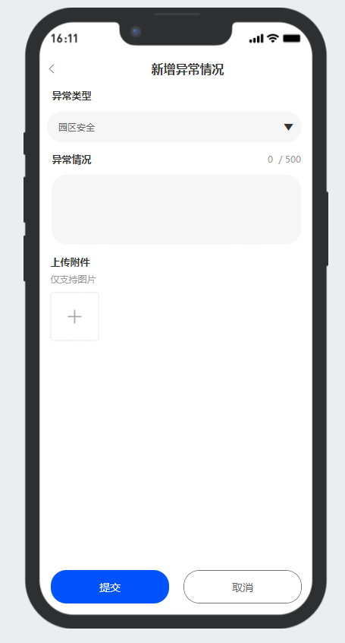
4 | 异常上报
 |  | < | 新增异常情况
 |  | 异常类型 |  |  | ▼ |  |  |  | 园区安全 | 园区环卫 | 设施报修 | 羊只情况

 |  | 问题描述 |  |  |  | 500字

 |  | 附件 |  |  |  | +

 |  |  | 提交 |  |  | 取消

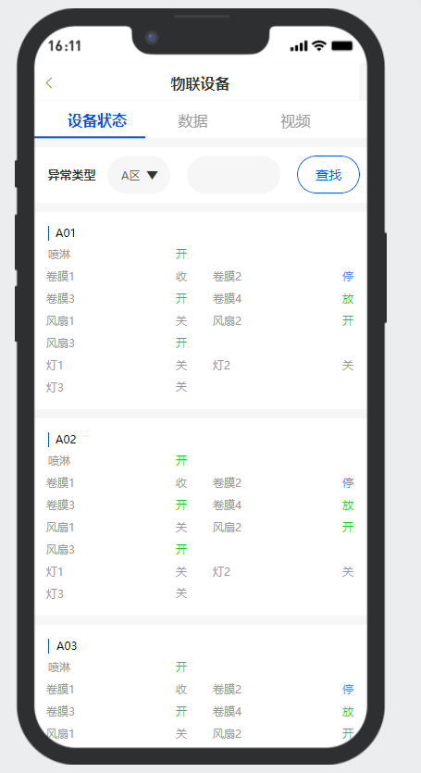
5 | 物联设备
 |  | < | 物联设备
 |  | 设备状态 |  | 数据 |  | 视频

 |  | 区域 | A区▼ |  |  |  | 查找

 |  |  | A01
 |  |  | 喷淋 | 开 |  |  |  |  | 只显示各个控制设备的运行状态
 |  |  | 卷膜1 | 收 | 卷膜2 | 停 |  |  | 需要控制点列表项目进入后操作控制
 |  |  | 卷膜3 | 放 | 卷膜4 | 放
 |  |  | 风扇1 | 关
 |  |  | 风扇2 | 开
 |  |  | 风扇3 | 关
 |  |  | 灯1 | 关
 |  |  | 灯2 | 关
 |  |  | 灯3 | 关

 |  |  | A02
 |  |  | 喷淋 | 开
 |  |  | 卷膜1 | 收 | 卷膜2 | 停
 |  |  | 卷膜3 | 放 | 卷膜4 | 放
 |  |  | 风扇1 | 关
 |  |  | 风扇2 | 开
 |  |  | 风扇3 | 关
 |  |  | 灯1 | 关
 |  |  | 灯2 | 关
 |  |  | 灯3 | 关

 |  |  | 。。。
 |  |  | 。。。

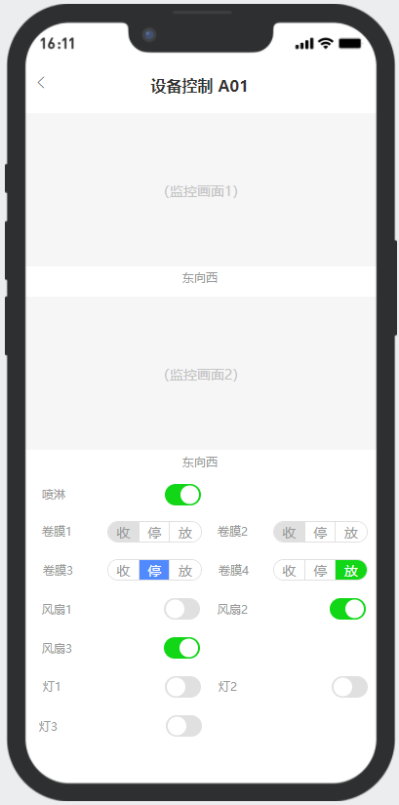
 |  | < | 设备控制 A01
 |  | 东向西

 |  |  |  |  |  |  |  |  | 监控画面1

 |  | 西向东
 |  |  |  |  |  |  |  |  | 监控画面2

 |  |  | 喷淋 | 开 |  |  |  |  | 开关点击发送控制命令
 |  |  | 卷膜1 | 收 | 卷膜2 | 停
 |  |  | 卷膜3 | 放 | 卷膜4 | 放
 |  |  | 风扇1 | 关
 |  |  | 风扇2 | 开
 |  |  | 风扇3 | 关
 |  |  | 灯1 | 关
 |  |  | 灯2 | 关
 |  |  | 灯3 | 关

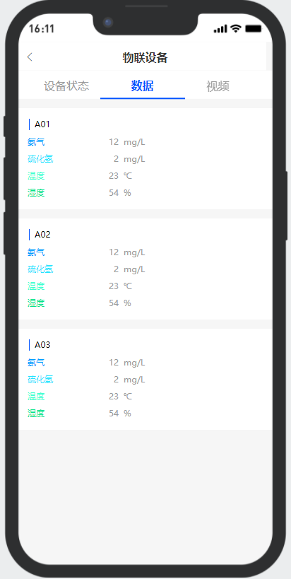
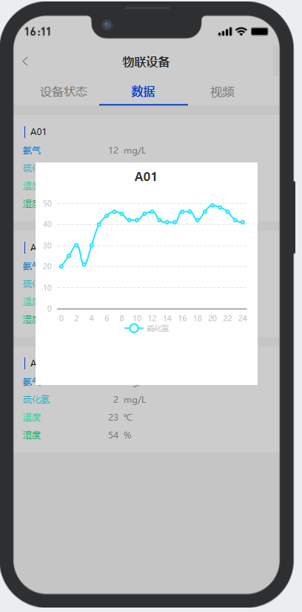
 |  | < | 物联设备
 |  | 设备状态 |  | 数据 |  | 视频

 |  | A01 |  |  |  |  |  |  |  |  |  | 数据总共有10组 A01-A10
 |  |  | 氨气 | 12 | mg/L
 |  |  | 硫化氢 | 2 | mg/L
 |  |  | 温度 | 23 | ℃ |  |  |  |  |  |  | 点击具体栋号的数据类型可以显示最近24小时的走势图。
 |  |  | 湿度 | 54 | %

 |  | A02
 |  |  | 氨气 | 12 | mg/L
 |  |  | 硫化氢 | 2 | mg/L
 |  |  | 温度 | 23 | ℃
 |  |  | 湿度 | 54 | %

 |  | A03
 |  |  | 氨气 | 12 | mg/L
 |  |  | 硫化氢 | 2 | mg/L
 |  |  | 温度 | 23 | ℃
 |  |  | 湿度 | 54 | %

 |  | A04
 |  |  | 氨气 | 12 | mg/L
 |  |  | 硫化氢 | 2 | mg/L
 |  |  | 温度 | 23 | ℃
 |  |  | 湿度 | 54 | %

 |  | A05
 |  |  | 氨气 | 12 | mg/L
 |  |  | 硫化氢 | 2 | mg/L
 |  |  | 温度 | 23 | ℃
 |  |  | 湿度 | 54 | %

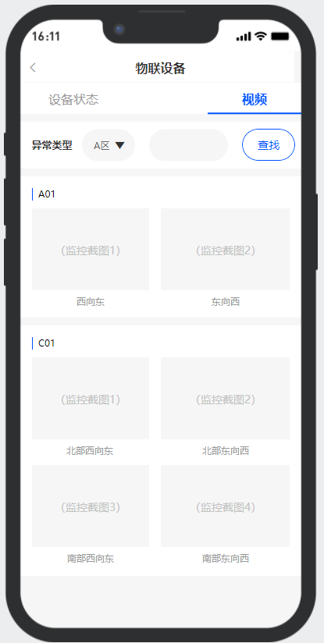
 |  | < | 物联设备
 |  | 设备状态 |  | 数据 |  | 视频

 |  | 区域 | A区▼ |  |  |  | 查找 | 按名称搜索

 |  | A01
 |  |  |  |  |  |  |  | 蓝色背景为监控的截图，点击后弹窗 播放实时视频预览。

 |  | 西向东 |  | 东向西
 |  | C01
 |  |  |  |  |  |  |  |  |  |  | 每栋羊舍最多4个监控点位

 |  | 北部西向东 |  | 北部东向西 |  | 南部西向东 |  | 南部东向西

6 | 配种任务
 |  | < | 配种任务
 |  | 栋号 |  | A01

 |  | 母栏舍 | 公羊号 | 公栏舍 | 操作
 |  | A0101 | G0280380 | A0609 | 执行 | 未执行 |  |  | 未执行需填写原因
 |  | A0102 | G0280381 | A0609 | 执行 | 未执行

7 | 配种计划 | < | 配种计划
 |  | 栋号 |  | A01 |  |  |  | 下拉框 | 所有
 |  |  |  |  |  |  |  |  | A01
 |  | 母栏舍 |  | 母羊数 | 公羊号 | 公栏舍 |  |  | A02
 |  | A0101 |  | 10 | 选择 |  |  |  | …
 |  | A0102 |  | 11 | G0280381 | A0609

 |  | 确定

7 | 体测安排
 |  | < | 体测安排
 |  | 未发布 |  | 未执行 |  | 已完成

 |  | 2022-12-05 10:12:08
 |  | 2月龄体测 |  |  |  | 3/185
 |  | A02,A03,A04,B08,B17 等

 |  |  |  |  |  |  | +

 |  | < | 新增体测任务
 |  | 计划日期 | 2022-05-18

 |  | 任务名称

 |  | 关联羊舍 | A01
 |  |  | A0101,A0102,A0103

 |  |  | A02
 |  |  | A0101,A0102,A0103,A0104…..

 |  | 羊数量 | 203 |  |  |  |  | 数量为提示性文字。无需修改

 |  |  | 提交 |  |  | 取消

 | 羊只信息
 |  | < | 羊只信息
 |  | 存栏信息 |  | 统计信息

 |  | 组别 | 种母羊数 | 种公羊 | 育肥羊 | 基础母羊 | 羔羊
 |  | 繁育1组 | 20940
 |  | 繁育2组
 |  | 繁育3组
 |  | 育肥组
 |  | 合计

 |  | < | 羊只信息
 |  | 存栏信息 |  | 统计信息

 |  | 时间 | 2022-05-01 | - | 2022-05-27
 |  | 组别 |  |  |  |  |  |  | 所有
 |  | 存栏量折线图 |  |  |  |  |  |  | 繁育1组
 |  |  |  |  |  |  |  |  | 繁育2组
 |  |  |  |  |  |  |  |  | 繁育3组
 |  |  |  |  |  |  |  |  | 育肥组

 |  |  |  |  |  |  |  |  | (5种羊5条线）

 |  | 出生折线图 |  | 出生总数

 |  | 死亡折线图 |  | 死亡总数

 |  | 销售折线图 |  | 销售总数

 |  | 外部购入折线图 |  | 购入总数

 | 员工信息 | < | 员工信息
 |  | 性别 |  |  |  |  | 筛选
 |  | 组别

 |  | 组别 | 姓名 | 岗位 | 性别 | 年龄 | 入职时间

 | 饲料信息
 |  | < | 饲料信息
 |  | 库存情况 |  | 统计信息

 |  | 饲料名称 | 当前库存 | 总入库 | 总出库 | 预计使用天数
 |  | 饲料A | 20940
 |  | 饲料B
 |  | 饲料C
 |  | 饲料D
 |  | 饲料E

 |  | < | 饲料信息
 |  | 库存情况 |  | 统计信息

 |  | 时间 | 2022-05-01 | - | 2022-05-27
 |  | 组别
 |  | 饲料名

 |  | 饲料出库折线图

 |  | 饲料入库折线图

 | 药品信息
 |  | < | 药品信息
 |  | 库存情况 |  | 统计信息

 |  | 药品名称 | 当前库存 | 总入库 | 总出库 | 预计使用天数
 |  | 药品A | 20940
 |  | 药品B
 |  | 药品C
 |  | 药品D
 |  | 药品E

 |  | < | 药品信息
 |  | 库存情况 |  | 统计信息

 |  | 时间 | 2022-05-01 | - | 2022-05-27
 |  | 组别
 |  | 药品名

 |  | 药品出库折线图

 |  | 药品入库折线图

 | 清扫消毒
 |  | < | 清扫消毒任务
 |  | 未发布 |  | 未执行 |  | 已完成

 |  | 2022-12-05 10:12:08
 |  | 消毒 | 消毒 |  |  | 发布
 |  | A02,A03,A04,B08,B17 等 |  |  |  |  |  |  | 点击可以查看详情

 |  | 2022-12-05 10:12:08
 |  | 清扫 |  |  |  | 执行
 |  | A02,A03,A04,B08,B17 等

 |  | 2022-12-05 10:12:08
 |  | 清扫 | 消毒 |  |  | 发布
 |  | A02,A03,A04,B08,B17 等

 |  |  |  |  |  |  | +

 |  | < | 新增清扫消毒任务
 |  | 计划日期 | 2022-05-18

 |  | 任务内容 | 清扫 |  | 消毒 |  |  |  | 可多选

 |  | 任务地点 |  |  |  |  |  |  | 可填写羊圈之外的地点，例如 A区 B区间道路

 |  | 关联羊舍 | A01 |  |  |  |  |  | 此处关联到栋即可

 |  |  | A02

 |  |  | 提交 |  |  | 取消

